Roues
 |  |  | S = Équipement de série A = Livrable -- (dashes) = Non livrable D = Carré noir – Compris dans le groupe d'équipements ■ = Inclus dans le groupe d'équipement □ = Inclus dans le groupe d'équipement mais évolutif * = Indique disponibilité de ce type sur plusieurs modèles.
Code ÉFC | Code ÉFC. de réf. seulement | Roues | Description | LT 1FF48 2LT | RS 1FG48 2RS
 | RSB | 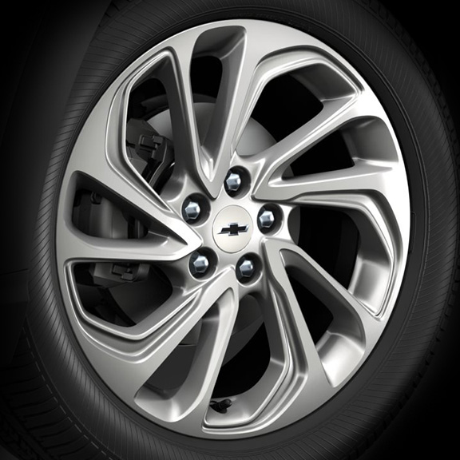 | Roues, de 17 po (43,2 cm) en aluminium peint en argent | S | --
 | RTN | 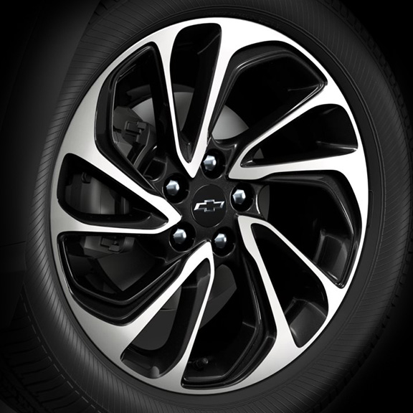 | Rouesde 17 po (43,2 cm) en aluminium, fini usiné, avec évidements peints en éclair de carbone 1. Compris et livrable uniquement avec le groupe de technologie (CWM). | A1 | --
 | RVF | 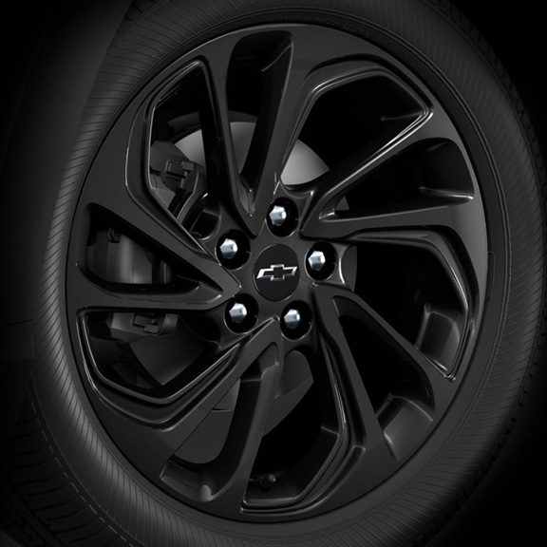 | Roues, de 17 po (43,2 cm) en aluminium peint en noir lustré | -- | S

